Ex3.1 (Raw QAS)
[Ex3.1] Raw QAS (Raw Quality Attribute Scenario) 발굴 |  |  |  |  | 사진찍어서 이미지로 대체
Scenario Brainstorming: 팀당 10개 내외(1인당 2건↑ 필수)의 Quality Attribute Raw 시나리오를 작성하세요.
Voting: 팀당 4개 이상의 Scenario를 선정. 단, 다양한 품질 속성(3개 이상)이 나오도록 할 것

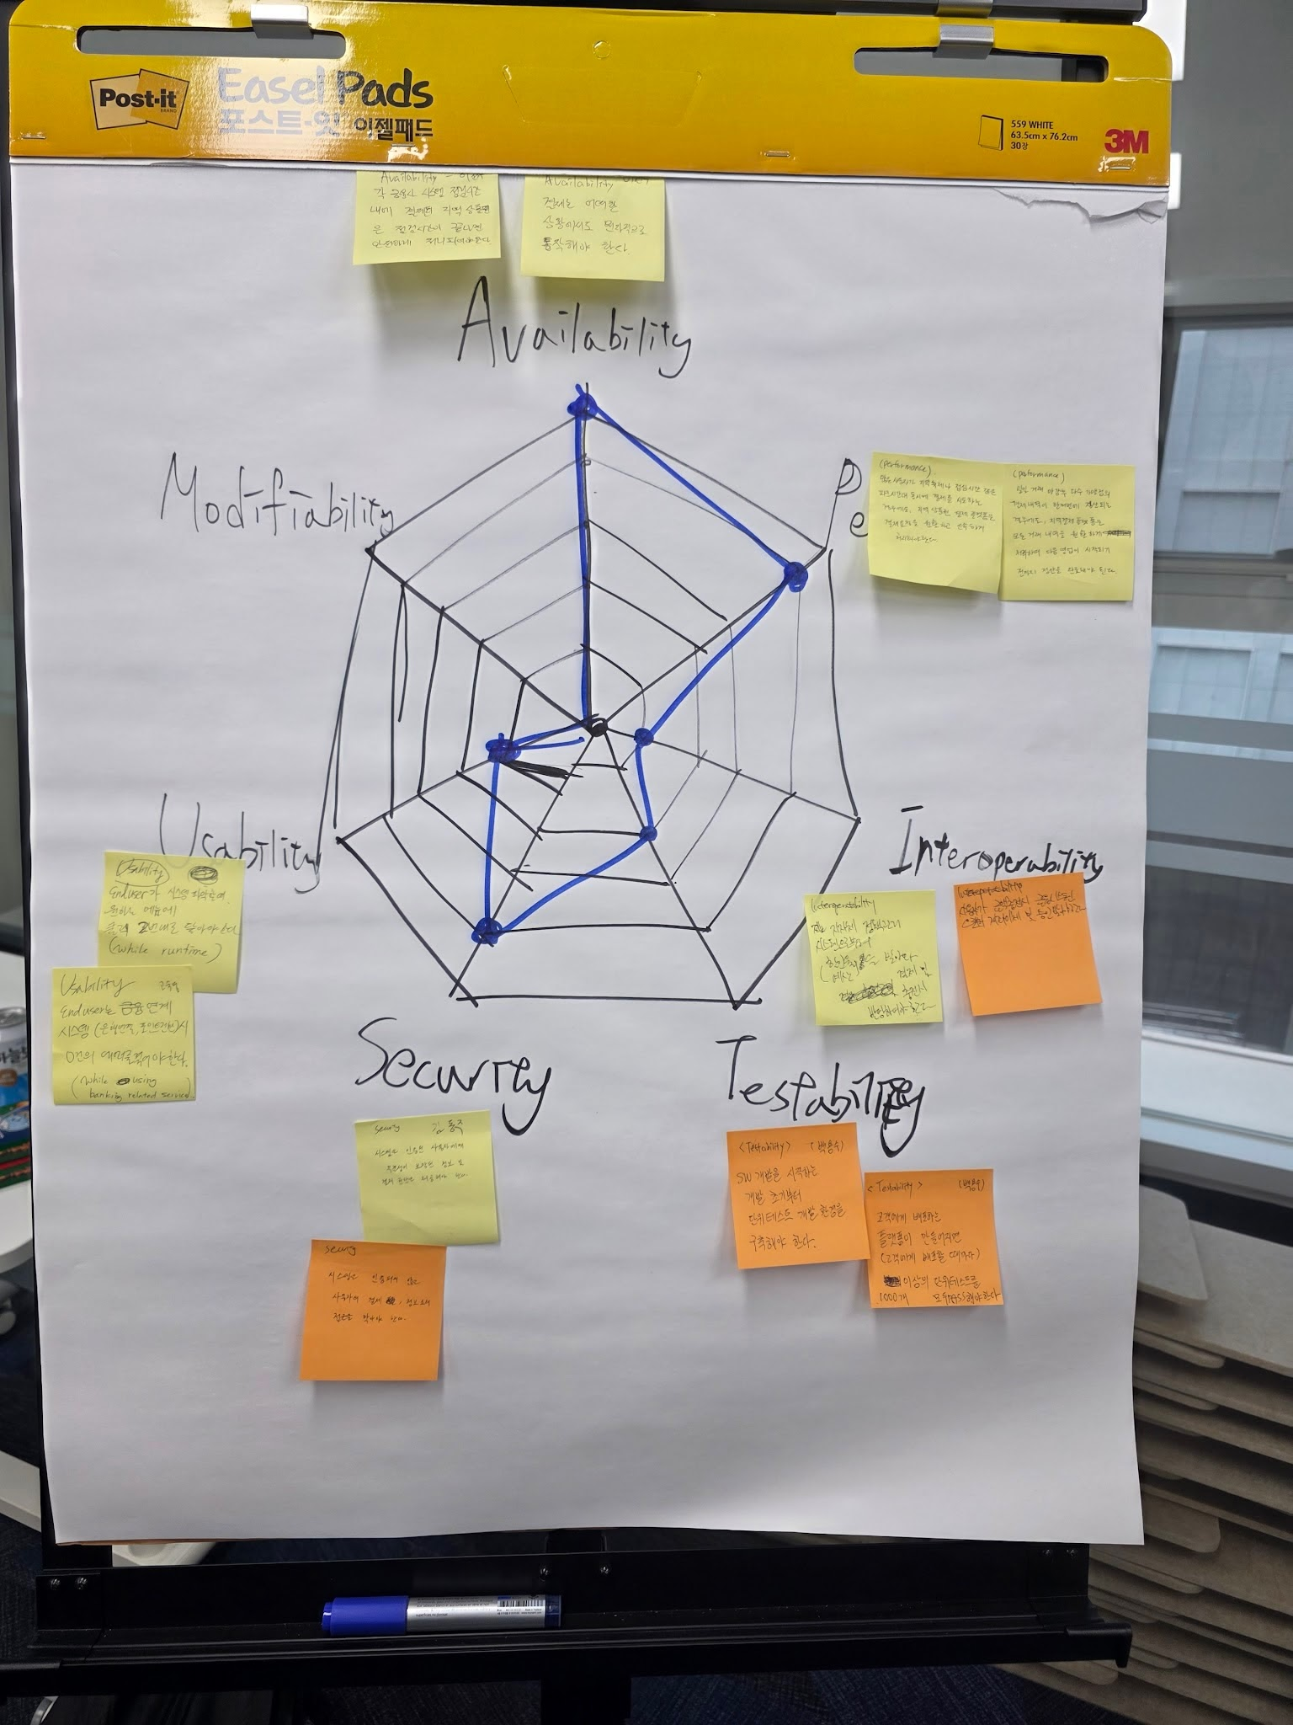
Member | Quality Attribute | Raw Quality Attribute Scenario | VOTE | 김동주 | 백용수 | 이선우 | 최재민 | 박효은 | 고숙영
박효은 | Performance |  | 4 | 1 | 1 |  | 1 |  | 1
이선우 | Availability |  | 5 | 1 | 1 |  | 1 | 1 | 1
고숙영 | Usability |  | 2 |  |  | 1 |  | 1
김동주 | Security |  | 4 | 1 |  |  | 1 | 1 | 1
최재민 | Interoperability |  | 1 |  |  | 1
백용수 | Testability |  | 2 |  | 1 |  |  | 1
 |  |  | 0
 |  |  | 0
 |  |  | 0
 |  |  | 0
 |  |  | . Voting: 개인별로 4~5개 항목에 Voting

